Sheet1
Какъв е вашият стил на учене?

Инструкции: По-долу ще видите 12 изречения с по 4 продължения. Отбележете с 4 продължението, което смятате, че описва в най-голяма степен начина ви на учене, с 3 този, който мислите, че е на второ място, с 2 този на трето място и с 1 този, който мислите, че в най-малка степен се отнася до вас. Внимавайте всяко продължение на изречението да получи различна оценка. Някои хора намират за най-лесно да определят първо това продължение, което ги описва най-добре: "обичам да мисля за идеите "= 4 и после да решат с кое продължение се свързват в най-малка степен: "обичам да наблюдавам и слушам " = 1. След това от оставащата двойка поставят 3 на продължението, което в по-голяма степен се отнася до тях и 2 на продължението, което по-малко се отнася до тях.
 |  |  | Отговор
1. Когато уча: | A | обичам да чувствам и преживявам | 1
 | B | обичам да мисля за идеите | 2
 | C | обичам да правя нещата | 3
 | D | обичам да наблюдавам и слушам | 4

2. Уча най – добре, когато: | A | слушам и наблюдавам внимателно | 4
 | B | се основавам на логическото мислене | 3
 | C | вярвам на чувствата и интуицията си | 1
 | D | полагам усилия да извърша нещата | 2

3. Докато уча | A | съм склонен да обмислям нещата докрай | 4
 | B | се чувствам отговорен за нещата | 3
 | C | съм спокоен и сдържан | 2
 | D | изпитвам силни чувства и реагирам | 1

4. Уча чрез: | A | чувстване | 1
 | B | правене | 3
 | C | гледане | 4
 | D | мислене | 2

5. Когато уча | A | съм отворен за нови преживявания | 1
 | B | разглеждам проблемите от всички страни | 4
 | C | обичам да анализирам нещата и да ги разбивам на съставните им части | 3
 | D | обичам да изпробвам нещата | 2

6. Докато уча съм: | A | наблюдаващ | 4
 | B | активен | 3
 | C | интуитивен | 1
 | D | логичен | 2

7. Уча най – добре от | A | наблюдение | 4
 | B | лични взаимоотношения | 1
 | C | рационални теории | 2
 | D | възможностите да опитвам практически | 3

8. Когато уча: | A | обичам да виждам резултатите от работата си | 4
 | B | обичам идеите и теориите | 2
 | C | не бързам да пристъпвам към действие | 1
 | D | се чувствам лично ангажиран в работата | 3

9. Уча най – добре, когато: | A | разчитам на наблюденията си | 4
 | B | се основавам на чувствата си | 1
 | C | мога да опитам нещата | 3
 | D | се основавам на идеите си | 2

10. Докато уча съм: | A | резервиран | 1
 | B | приемащ | 3
 | C | отговорен | 4
 | D | разумен | 2

11. Когато уча: | A | се въвличам | 1
 | B | обичам да наблюдавам | 3
 | C | оценявам нещата | 4
 | D | обичам да бъда активен | 2

12. Уча най – добре, когато: | A | анализирам идеите | 4
 | B | възприемам непредубедено | 1
 | C | внимавам | 2
 | D | прилагам на практика | 3

Конкретно Преживяване |  | 16
Абстрактно Концептуализиране |  | 32

По-голямо? |  |  | АК

Рефлексивно Наблюдение |  | 37
Активно Експериментиране |  | 35

По-голямо? |  |  | РН

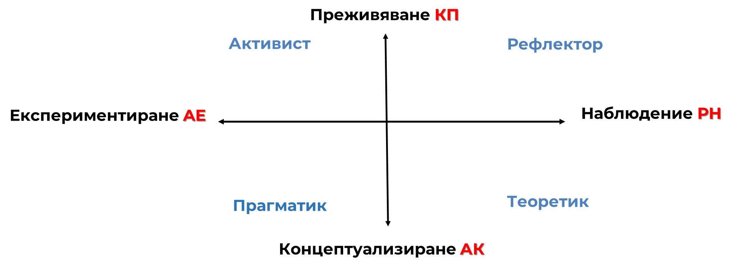

 |  |  | ТЕОРИТИК

